TITULAR
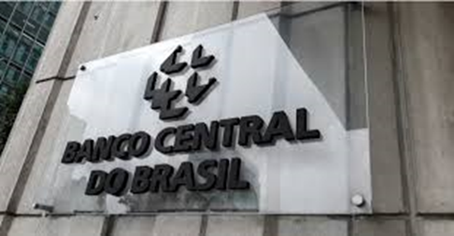
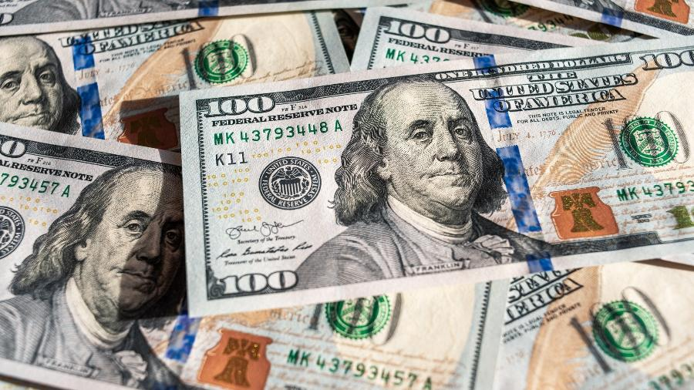
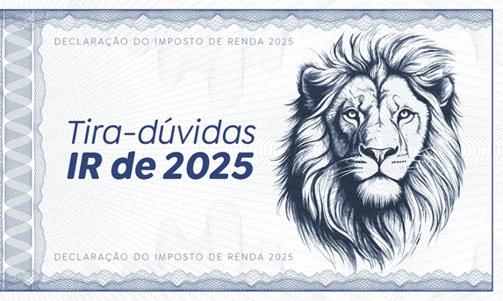
APP RF

Painel de Opções
 | 2025-06-12 | 2025-06-12
1. DADOS DO TÍTULAR
preencha os dados da sua pessoa física abaixo



TÍTULAR
NOME | FELIPE SKYWALKER NOBUNAGA
CPF | 12312312398
 | 1994-09-28
TÍTULO DE ELEITOR | 31713388
CÔNJUGE | Mia Goth
INFORMES
RUA | Rua Dos limoeiros. Ruan, - Nº 180
TELEFONES
ANOTAÇÕES
MANUAIS
RUA ABREVIADA | Rua Dos limoeiros. R, - Nº 180
NOTAS
CEP | 987654321
TELEFONE | (1131713388
CELULAR | (11931713388
E-MAIL | felipe@dio.me
SYSTEM BY DIO 💜
HOUVE ALTERAÇÕES DA ENTREGA ANTERIOR | SIM
DEPENDENTE CÔNJUGE | NÃO
RESIDENTE DO EXTERIOR | NÃO
PRÓXIMO ->
CALENDÁRIO

BACKUP

INFORMES
APP RF

2. INFORMES DE RENDIMENTOS BANCÁRIOS
Preencha com seus dados atuais de cada banco

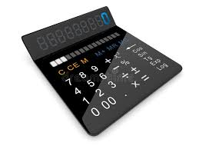
TOTAL
R$ 58,377,777.00
TÍTULAR
INFORMES
1º Banco
BANCO | 336 - C6 Bank
VALOR ATUAL | R$ 500,000.00
ANEXO 🖇️ | topazao_2025.pdf
NOTAS
2º Banco
BANCO | 33 - Banco Santander
VALOR ATUAL | R$ 1,312,312.00
SYSTEM BY DIO 💜
ANEXO 🖇️ | topazao_2025.pdf

3º Banco
BANCO | 33 - Banco Santander
VALOR ATUAL | R$ 56,565,465.00
ANEXO 🖇️ | topazao_2025.pdf
<- ANTERIOR
PRÓXIMO ->

NOTAS
APP RF

3. NOTAS BANCÁRIAS OU EXTRATO DE HOLERITES
São todos os valores de entrada mês a mês de receita
<- ANTERIOR

TÍTULAR
ENTRADAS
DATA | CATEGORIA | VALOR
Apr-2025 | HOLERITE | R$ 3,000.00
ANOTAÇÕES
INFORMES

NOTAS

SYSTEM BY DIO 💜

telefones

APP RECEITA FEDERAL
307880

 | CONTATO | SETOR | TELEFONE / RAMAL | CONTATO | SETOR | TELEFONE / RAMAL
telefones

calendário
APP RECEITA FEDERAL

Calendário
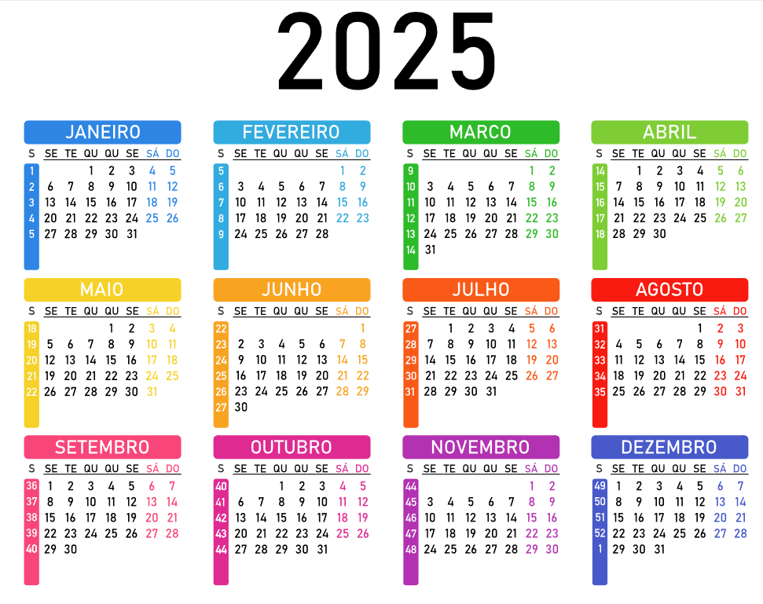
01 | ANOTAÇÃO 1 | 02 | ANOTAÇÃO 2



03 | ANOTAÇÃO 1 | 04 | ANOTAÇÃO 2

05 | ANOTAÇÃO 1 | 06 | ANOTAÇÃO 2

07 | ANOTAÇÃO 1 | 08 | ANOTAÇÃO 2

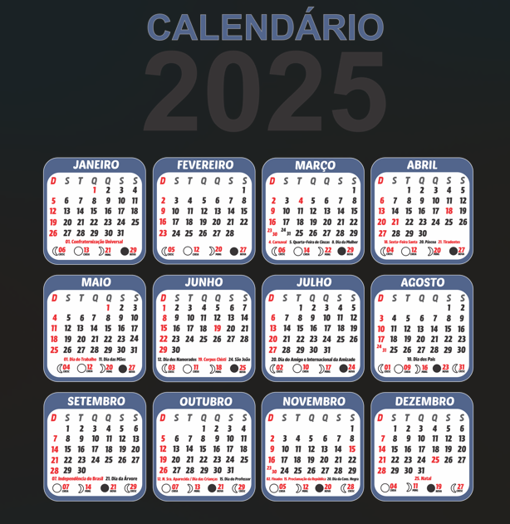

09 | ANOTAÇÃO 1 | 10 | ANOTAÇÃO 2

11 | ANOTAÇÃO 1 | 12 | ANOTAÇÃO 2

13 | ANOTAÇÃO 1 | 14 | ANOTAÇÃO 2

15 | ANOTAÇÃO 1 | 16 | ANOTAÇÃO 2

17 | ANOTAÇÃO 1 | 18 | ANOTAÇÃO 2

19 | ANOTAÇÃO 1 | 20 | ANOTAÇÃO 2

21 | ANOTAÇÃO 1 | 22 | ANOTAÇÃO 2

manuais
APP RECEITA FEDERAL

manuais
01 | MANUAL - | 02 | MANUAL - | 01 | ANOTAÇÃO 1 | 02 | ANOTAÇÃO 2



03 | MANUAL - | 04 | MANUAL - | 03 | ANOTAÇÃO 1 | 04 | ANOTAÇÃO 2

05 | MANUAL - | 06 | MANUAL - | 05 | ANOTAÇÃO 1 | 06 | ANOTAÇÃO 2

07 | MANUAL - | 08 | MANUAL - | 07 | ANOTAÇÃO 1 | 08 | ANOTAÇÃO 2

09 | MANUAL - | 10 | MANUAL - | 09 | ANOTAÇÃO 1 | 10 | ANOTAÇÃO 2

11 | MANUAL - | 12 | MANUAL - | 11 | ANOTAÇÃO 1 | 12 | ANOTAÇÃO 2

13 | MANUAL - | 14 | MANUAL - | 13 | ANOTAÇÃO 1 | 14 | ANOTAÇÃO 2

15 | MANUAL - | 16 | MANUAL - | 15 | ANOTAÇÃO 1 | 16 | ANOTAÇÃO 2

17 | MANUAL - | 18 | MANUAL - | 17 | ANOTAÇÃO 1 | 18 | ANOTAÇÃO 2

19 | MANUAL - | 20 | MANUAL - | 19 | ANOTAÇÃO 1 | 20 | ANOTAÇÃO 2

21 | MANUAL - | 22 | MANUAL - | 21 | ANOTAÇÃO 1 | 22 | ANOTAÇÃO 2

anotações
APP RECEITA FEDERAL

anotações
01 | ANOTAÇÃO 1 | 02 | ANOTAÇÃO 2 | 01 | ANOTAÇÃO 1 | 02 | ANOTAÇÃO 2



03 | ANOTAÇÃO 1 | 04 | ANOTAÇÃO 2 | 03 | ANOTAÇÃO 1 | 04 | ANOTAÇÃO 2

05 | ANOTAÇÃO 1 | 06 | ANOTAÇÃO 2 | 05 | ANOTAÇÃO 1 | 06 | ANOTAÇÃO 2

07 | ANOTAÇÃO 1 | 08 | ANOTAÇÃO 2 | 07 | ANOTAÇÃO 1 | 08 | ANOTAÇÃO 2

09 | ANOTAÇÃO 1 | 10 | ANOTAÇÃO 2 | 09 | ANOTAÇÃO 1 | 10 | ANOTAÇÃO 2

11 | ANOTAÇÃO 1 | 12 | ANOTAÇÃO 2 | 11 | ANOTAÇÃO 1 | 12 | ANOTAÇÃO 2

13 | ANOTAÇÃO 1 | 14 | ANOTAÇÃO 2 | 13 | ANOTAÇÃO 1 | 14 | ANOTAÇÃO 2

15 | ANOTAÇÃO 1 | 16 | ANOTAÇÃO 2 | 15 | ANOTAÇÃO 1 | 16 | ANOTAÇÃO 2

17 | ANOTAÇÃO 1 | 18 | ANOTAÇÃO 2 | 17 | ANOTAÇÃO 1 | 18 | ANOTAÇÃO 2

19 | ANOTAÇÃO 1 | 20 | ANOTAÇÃO 2 | 19 | ANOTAÇÃO 1 | 20 | ANOTAÇÃO 2

21 | ANOTAÇÃO 1 | 22 | ANOTAÇÃO 2 | 21 | ANOTAÇÃO 1 | 22 | ANOTAÇÃO 2

